Quản lý quảng cáo
Project Name | Xây dựng website luyện thi toeic trực tuyến với trợ lý AI hỗ trợ học tập sử dụng spring boot + vuejs.
Module Code | Quản lý đơn vị
 | Hoàn thành | Lỗi | Chưa kiểm tra | Bị chặn | Tổng lần kiểm tra
Round 1 |  | 0 | 0 | 0 | 0
Round 2 |  | 0 | 0 | 0
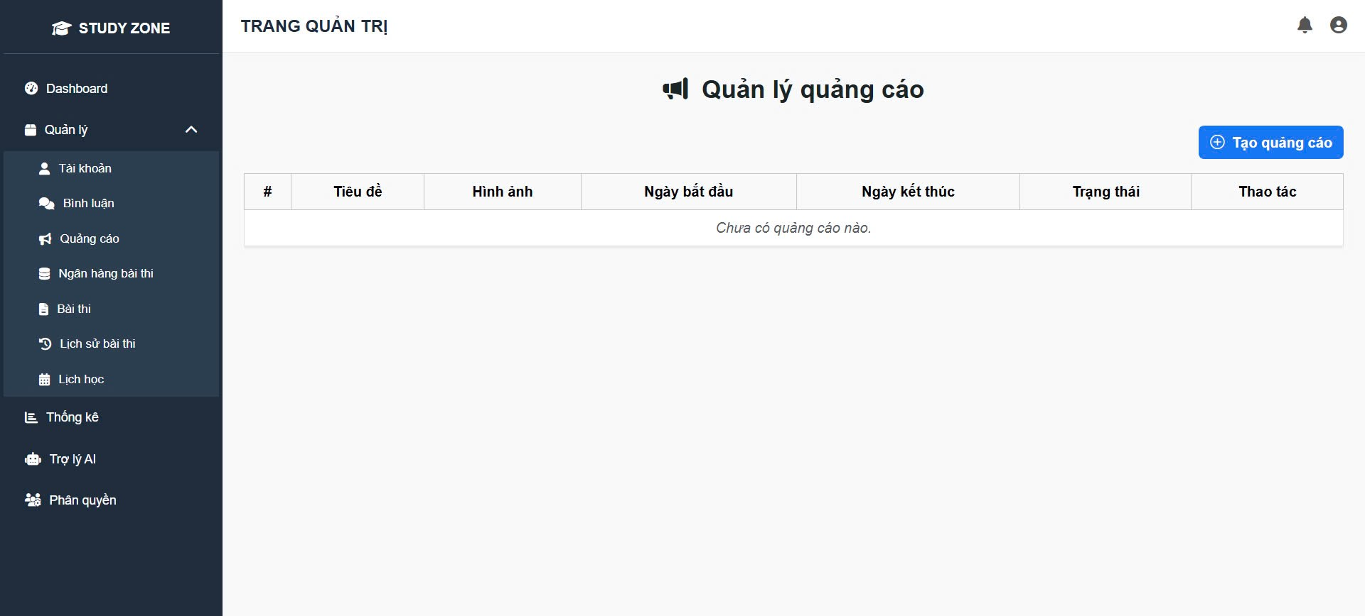

Test Case ID | Mô tả | Quy trình | Điều kiện tiên quyết | Kết quả mong đợi | Kết quả thực tế | Kết quả |  |  |  |  |  | Chú thích
 |  |  |  |  |  | Vòng 1 |  |  | Vòng 2
 |  |  |  |  |  | Trạng thái | Ngày kiểm tra | Người kiểm tra | Trạng thái | Ngày kiểm tra | Người kiểm tra
GUI_SHOW Quản lý đơn vị
TC_AD_01 | Hiển thị danh sách quảng cáo | Truy cập tab “Quảng cáo” trong quản trị | Đã có quảng cáo | Danh sách quảng cáo hiển thị đúng các cột: tiêu đề, ngày, trạng thái | Đúng | Pass | 29/04/2025 | Ngọc | Pass | 29/04/2025 | Ngọc
TC_AD_02 | Tạo quảng cáo mới | Nhấn nút “Tạo quảng cáo” → Nhập form | Không | Hệ thống hiển thị form tạo quảng cáo với đầy đủ trường nhập | Đúng | Pass | 29/04/2025 | Ngọc | Pass | 29/04/2025 | Ngọc
TC_AD_03 | Không tạo được quảng cáo nếu thiếu thông tin | Bỏ trống 1 trường → Nhấn “Lưu” | Không | Hệ thống hiện thông báo lỗi yêu cầu điền đủ thông tin | Đúng | Pass | 29/04/2025 | Ngọc | Pass | 29/04/2025 | Ngọc
TC_AD_04 | Kiểm tra trạng thái quảng cáo theo ngày hiện tại | Tạo quảng cáo có ngày bắt đầu > hôm nay | Không | Trạng thái hiển thị “Chưa hoạt động” hoặc “Không hiển thị” | Đúng | Pass | 29/04/2025 | Ngọc | Pass | 29/04/2025 | Ngọc
TC_AD_05 | Xoá quảng cáo khỏi hệ thống | Nhấn nút “Xoá” trong hàng quảng cáo → Xác nhận | Đã có quảng cáo | Quảng cáo biến mất khỏi danh sách | Đúng | Pass | 29/04/2025 | Ngọc | Pass | 29/04/2025 | Ngọc

FUNCTION_SHOW Quản lý đơn vị

ADS-01 | Truy cập trang quản lý quảng cáo | Đăng nhập admin → Vào “Quản lý” → “Quảng cáo” | Đã đăng nhập | Hiển thị bảng và tiêu đề “Quản lý quảng cáo” | Trang hiển thị đúng như yêu cầu | Pass | 29/04/2025 | Ngọc | Pass | 29/04/2025 | Ngọc
ADS-02 | Hiển thị “Chưa có quảng cáo nào” | Vào trang khi không có dữ liệu | CSDL trống | Hiển thị đúng dòng thông báo | Thông báo đúng xuất hiện | Pass | 29/04/2025 | Ngọc | Pass | 29/04/2025 | Ngọc
ADS-03 | Hiển thị nút “+ Tạo quảng cáo” | Truy cập /admin/ads | Tài khoản admin | Nút hiển thị góc phải | Không thấy nút do CSS ẩn | Fail | 29/04/2025 | Ngọc | Fail | 29/04/2025 | Ngọc | Cần check lại class CSS
ADS-04 | Mở form tạo quảng cáo | Nhấn “+ Tạo quảng cáo” | Trong trang quảng cáo | Hiển thị popup tạo | Form hiển thị đầy đủ | Pass | 29/04/2025 | Ngọc | Pass | 29/04/2025 | Ngọc
ADS-05 | Tạo quảng cáo thành công | Nhập đủ form → Nhấn “Lưu” | Dữ liệu hợp lệ | Quảng cáo hiển thị trong bảng | Hiển thị quảng cáo mới với đúng dữ liệu | Pass | 29/04/2025 | Ngọc | Pass | 29/04/2025 | Ngọc
ADS-06 | Báo lỗi khi thiếu tiêu đề | Bỏ trống tiêu đề → Lưu | Form đang mở | Hiển thị lỗi tại ô tiêu đề | Không có cảnh báo lỗi | Fail | 29/04/2025 | Ngọc | Fail | 29/04/2025 | Ngọc | Thiếu validate phía client
ADS-07 | Kiểm tra trạng thái quảng cáo | Tạo quảng cáo với thời gian hợp lệ | Đã có quảng cáo | Cột “Trạng thái” hiển thị đúng | Hiển thị trạng thái “Đang chạy” như mong đợi | Pass | 29/04/2025 | Ngọc | Pass | 29/04/2025 | Ngọc
ADS-08 | Hiển thị ảnh quảng cáo | Upload ảnh hợp lệ trong form | Ảnh đúng định dạng | Thumbnail ảnh hiển thị trong bảng | Không hiển thị ảnh | Fail | 29/04/2025 | Ngọc | Fail | 29/04/2025 | Ngọc | Backend không trả về URL ảnh
ADS-09 | Chỉnh sửa quảng cáo | Nhấn icon “Sửa” → Cập nhật → Lưu | Có quảng cáo | Cập nhật thành công và hiển thị mới | Dữ liệu cập nhật đúng | Pass | 29/04/2025 | Ngọc | Pass | 29/04/2025 | Ngọc
ADS-10 | Xoá quảng cáo | Nhấn icon “Xoá” → Xác nhận | Có quảng cáo | Bảng cập nhật, thông báo “Xoá thành công” | Quảng cáo bị xoá đúng | Pass | 29/04/2025 | Ngọc | Pass | 29/04/2025 | Ngọc

Phân Quyền
Project Name | Xây dựng website luyện thi toeic trực tuyến với trợ lý AI hỗ trợ học tập sử dụng spring boot + vuejs.
Module Code | Quản lý đơn vị
 | Hoàn thành | Lỗi | Chưa kiểm tra | Bị chặn | Tổng lần kiểm tra
Round 1 |  | 0 | 0 | 0 | 0
Round 2 |  | 0 | 0 | 0

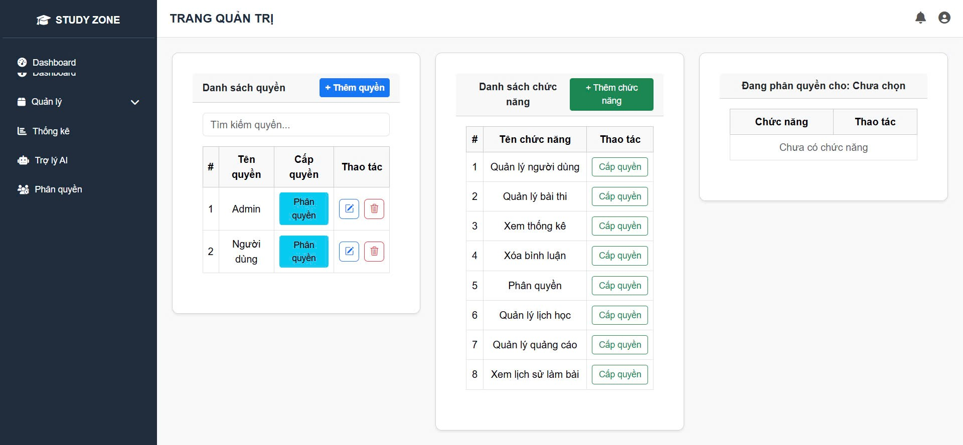
Test Case ID | Mô tả | Quy trình | Điều kiện tiên quyết | Kết quả mong đợi | Kết quả thực tế | Kết quả |  |  |  |  |  | Chú thích
 |  |  |  |  |  | Vòng 1 |  |  | Vòng 2
 |  |  |  |  |  | Trạng thái | Ngày kiểm tra | Người kiểm tra | Trạng thái | Ngày kiểm tra | Người kiểm tra
GUI_SHOW Quản lý đơn vị
TC_ROLE_01 | Hiển thị danh sách quyền truy cập | Truy cập trang “Phân quyền” | Đăng nhập bằng tài khoản admin | Danh sách vai trò hiển thị đúng, có nút “Phân quyền” | Đúng | Pass | 29/04/2025 | Tuấn | Pass | 29/04/2025 | Tuấn
TC_ROLE_02 | Xem danh sách chức năng | Truy cập trang “Phân quyền” → Quan sát phần “Danh sách chức năng” | Không | Danh sách chức năng hiển thị đủ và có nút “Cấp quyền” | Đúng | Pass | 29/04/2025 | Tuấn | Pass | 29/04/2025 | Tuấn
TC_ROLE_03 | Cấp quyền cho vai trò người dùng | Nhấn nút “Phân quyền” → chọn chức năng → Cấp quyền | Không | Chức năng được hiển thị bên cột “Đang phân quyền cho…” | Đúng | Pass | 29/04/2025 | Tuấn | Pass | 29/04/2025 | Tuấn
TC_ROLE_04 | Xoá quyền khỏi vai trò | Chọn quyền đã cấp → Nhấn nút xoá | Đã có quyền được cấp | Chức năng biến mất khỏi danh sách quyền đã cấp | Đúng | Pass | 29/04/2025 | Tuấn | Pass | 29/04/2025 | Tuấn
TC_ROLE_05 | Thêm quyền mới | Nhấn “+ Thêm quyền” → Nhập tên → Lưu | Không | Quyền mới hiển thị trong danh sách bên trái | Đúng | Pass | 29/04/2025 | Tuấn | Pass | 29/04/2025 | Tuấn
FUNCTION_SHOW Quản lý đơn vị
ROLE-01 | Truy cập trang phân quyền | Đăng nhập → Vào menu "Phân quyền" | Đã đăng nhập với quyền admin | Hiển thị giao diện có 3 cột (quyền – chức năng – đã phân) | Hiển thị đúng giao diện | Pass | 29/04/2025 | Tuấn | Pass | 29/04/2025 | Tuấn
ROLE-02 | Hiển thị danh sách quyền | Vào trang → Quan sát bảng trái | Có dữ liệu quyền | Danh sách quyền hiển thị đầy đủ | Hiển thị 2 quyền “Admin”, “Người dùng” | Pass | 29/04/2025 | Tuấn | Pass | 29/04/2025 | Tuấn
ROLE-03 | Hiển thị danh sách chức năng | Vào trang → Quan sát bảng giữa | Có dữ liệu chức năng | Hiển thị các chức năng trong bảng | Danh sách đủ 8 chức năng | Pass | 29/04/2025 | Tuấn | Pass | 29/04/2025 | Tuấn
ROLE-04 | Nhấn “Phân quyền” cho role Admin | Nhấn nút “Phân quyền” ở dòng “Admin” | Danh sách quyền có Admin | Cột phải hiển thị chức năng đã gán cho Admin | Cột phải vẫn ghi “Chưa chọn” | Fail | 29/04/2025 | Tuấn | Fail | 29/04/2025 | Tuấn | Không cập nhật vùng bên phải
ROLE-05 | Cấp 1 chức năng cho quyền | Nhấn “Phân quyền” → Nhấn “Cấp quyền” ở 1 chức năng | Đã chọn quyền Admin | Chức năng được thêm vào cột phải | Hiển thị đúng chức năng được cấp | Pass | 29/04/2025 | Tuấn | Pass | 29/04/2025 | Tuấn
ROLE-06 | Huỷ phân quyền 1 chức năng | Nhấn icon xoá bên cột phải | Quyền đã có chức năng | Chức năng biến mất khỏi danh sách | Chức năng bị xoá thành công | Pass | 29/04/2025 | Tuấn | Pass | 29/04/2025 | Tuấn
ROLE-07 | Không chọn quyền vẫn nhấn “Cấp quyền” | Không chọn quyền → nhấn cấp quyền chức năng | Không chọn trước quyền | Thông báo lỗi “Vui lòng chọn quyền” | Không có cảnh báo | Fail | 29/04/2025 | Tuấn | Fail | 29/04/2025 | Tuấn | Thiếu kiểm tra điều kiện
ROLE-08 | Thêm quyền mới | Nhấn “+ Thêm quyền” → Nhập “Tester” → Lưu | Tên quyền hợp lệ | Quyền “Tester” hiển thị trong danh sách | Thêm thành công | Pass | 29/04/2025 | Tuấn | Pass | 29/04/2025 | Tuấn
ROLE-09 | Không nhập tên quyền khi tạo | Nhấn “+ Thêm quyền” → Bỏ trống → Lưu | Form tạo quyền mở | Hiển thị lỗi: “Vui lòng nhập tên quyền” | Không hiển thị lỗi | Fail | 29/04/2025 | Tuấn | Fail | 29/04/2025 | Tuấn | Thiếu validate frontend
ROLE-10 | Xoá quyền khỏi hệ thống | Nhấn icon xoá ở dòng “Người dùng” → Xác nhận | Có dữ liệu “Người dùng” | Quyền bị xoá khỏi danh sách | Xoá thành công | Pass | 29/04/2025 | Tuấn | Pass | 29/04/2025 | Tuấn

Quản lý lịch học
Project Name | Xây dựng website luyện thi toeic trực tuyến với trợ lý AI hỗ trợ học tập sử dụng spring boot + vuejs.
Module Code | Quản lý đơn vị
 | Hoàn thành | Lỗi | Chưa kiểm tra | Bị chặn | Tổng lần kiểm tra
Round 1 |  | 0 | 0 | 0 | 0
Round 2 |  | 0 | 0 | 0
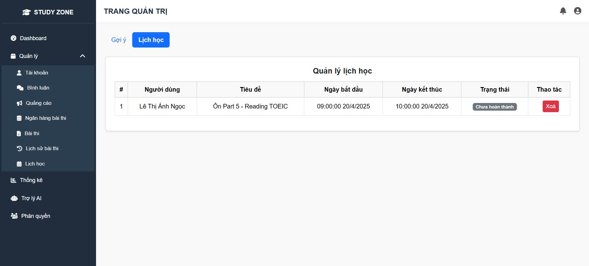

Test Case ID | Mô tả | Quy trình | Điều kiện tiên quyết | Kết quả mong đợi | Kết quả thực tế | Kết quả |  |  |  |  |  | Chú thích
 |  |  |  |  |  | Vòng 1 |  |  | Vòng 2
 |  |  |  |  |  | Trạng thái | Ngày kiểm tra | Người kiểm tra | Trạng thái | Ngày kiểm tra | Người kiểm tra
GUI_SHOW Quản lý đơn vị
TC_SCHEDULE_01 | Hiển thị lịch học người dùng | Vào Admin → Quản lý → Lịch học | Tài khoản admin đã đăng nhập | Hiển thị danh sách lịch học của người dùng | Hiển thị đúng | Pass | Pass | 29/04/2025 | Ngọc | Pass | 29/04/2025 | Ngọc
TC_SCHEDULE_02 | Kiểm tra tiêu đề lịch học | Kiểm tra cột “Tiêu đề” trong danh sách | Đã có lịch học “Ôn Part 5 - Reading TOEIC” | Tiêu đề hiển thị đúng định dạng | Đúng | Pass | Pass | 29/04/2025 | Ngọc | Pass | 29/04/2025 | Ngọc
TC_SCHEDULE_03 | Kiểm tra trạng thái | Quan sát cột “Trạng thái” | Lịch học chưa được đánh dấu hoàn thành | Trạng thái hiển thị là “Chưa hoàn thành” | Đúng | Pass | Pass | 29/04/2025 | Ngọc | Pass | 29/04/2025 | Ngọc
TC_SCHEDULE_04 | Kiểm tra thời gian bắt đầu | Kiểm tra cột “Ngày bắt đầu” | Đã có lịch học từ trước | Hiển thị ngày 20/04/2025 09:00:00 chính xác | Đúng | Pass | Pass | 29/04/2025 | Ngọc | Pass | 29/04/2025 | Ngọc
TC_SCHEDULE_05 | Xoá lịch học | Nhấn nút “Xoá” → Xác nhận | Lịch học tồn tại trong danh sách | Hiển thị popup xác nhận, xoá thành công sau khi xác nhận | Đúng | Pass | Pass | 29/04/2025 | Ngọc | Pass | 29/04/2025 | Ngọc
FUNCTION_SHOW Quản lý đơn vị
SCHEDULE-01 | Truy cập tab "Lịch học" | Đăng nhập → Vào “Lịch học” → Chọn tab “Lịch học” | Tài khoản admin đã đăng nhập | Hiển thị bảng danh sách lịch học | Giao diện đúng | Pass | 29/04/2025 | Ngọc | Pass | 29/04/2025 | Ngọc
SCHEDULE-02 | Hiển thị lịch học đúng người dùng | Quan sát cột “Người dùng” | Có dữ liệu lịch học | Hiển thị đúng tên tài khoản tạo lịch | Hiển thị tên “Lê Thị Ánh Ngọc” | Pass | 29/04/2025 | Ngọc | Pass | 29/04/2025 | Ngọc
SCHEDULE-03 | Hiển thị thời gian bắt đầu & kết thúc | Quan sát 2 cột thời gian | Lịch học có đầy đủ thời gian | Thời gian hiển thị đúng định dạng | Định dạng sai giờ phút giây | Fail | 29/04/2025 | Ngọc | Fail | 29/04/2025 | Ngọc | Cần hiển thị HH:mm dd/MM/yyyy
SCHEDULE-04 | Hiển thị trạng thái đúng | Tạo lịch học chưa hoàn thành | Có trạng thái trong DB | Cột “Trạng thái” hiển thị: “Chưa hoàn thành” | Hiển thị đúng | Pass | 29/04/2025 | Ngọc | Pass | 29/04/2025 | Ngọc
SCHEDULE-05 | Xoá lịch học | Nhấn nút “Xoá” → Xác nhận | Lịch học tồn tại | Lịch bị xoá khỏi bảng, hiển thị toast thành công | Xoá thành công | Pass | 29/04/2025 | Ngọc | Pass | 29/04/2025 | Ngọc
SCHEDULE-06 | Kiểm tra popup xác nhận khi xoá | Nhấn “Xoá” | Có ít nhất 1 lịch | Hiển thị modal xác nhận xóa | Không hiển thị modal | Fail | 29/04/2025 | Ngọc | Fail | 29/04/2025 | Ngọc | Thiếu modal
SCHEDULE-07 | Tìm kiếm lịch theo tên người dùng | Nhập “Ánh Ngọc” vào ô tìm kiếm | Có field tìm kiếm | Chỉ hiển thị lịch học khớp từ khoá | Không có thanh tìm kiếm | Fail | 29/04/2025 | Ngọc | Fail | 29/04/2025 | Ngọc | UI chưa hỗ trợ tìm
SCHEDULE-08 | Hiển thị “Không có dữ liệu” nếu trống | Vào trang khi không có lịch học | CSDL trống | Hiển thị dòng “Không có lịch học nào” | Hiển thị đúng | Pass | 29/04/2025 | Ngọc | Pass | 29/04/2025 | Ngọc
SCHEDULE-09 | Sắp xếp lịch theo ngày | Nhấn tiêu đề cột ngày bắt đầu | Có chức năng sort | Danh sách sắp xếp tăng/giảm đúng | Không có phản hồi | Fail | 29/04/2025 | Ngọc | Fail | 29/04/2025 | Ngọc | Chưa hỗ trợ sorting
SCHEDULE-10 | Hiển thị đúng số lượng lịch học | Quan sát số dòng trong bảng | CSDL có 1 bản ghi | Bảng hiển thị đúng 1 dòng | Hiển thị chính xác | Pass | 29/04/2025 | Ngọc | Pass | 29/04/2025 | Ngọc

Quản lý bài thi
Project Name | Xây dựng website luyện thi toeic trực tuyến với trợ lý AI hỗ trợ học tập sử dụng spring boot + vuejs.
Module Code | Quản lý đơn vị
 | Hoàn thành | Lỗi | Chưa kiểm tra | Bị chặn | Tổng lần kiểm tra
Round 1 |  | 0 | 0 | 0 | 0
Round 2 |  | 0 | 0 | 0
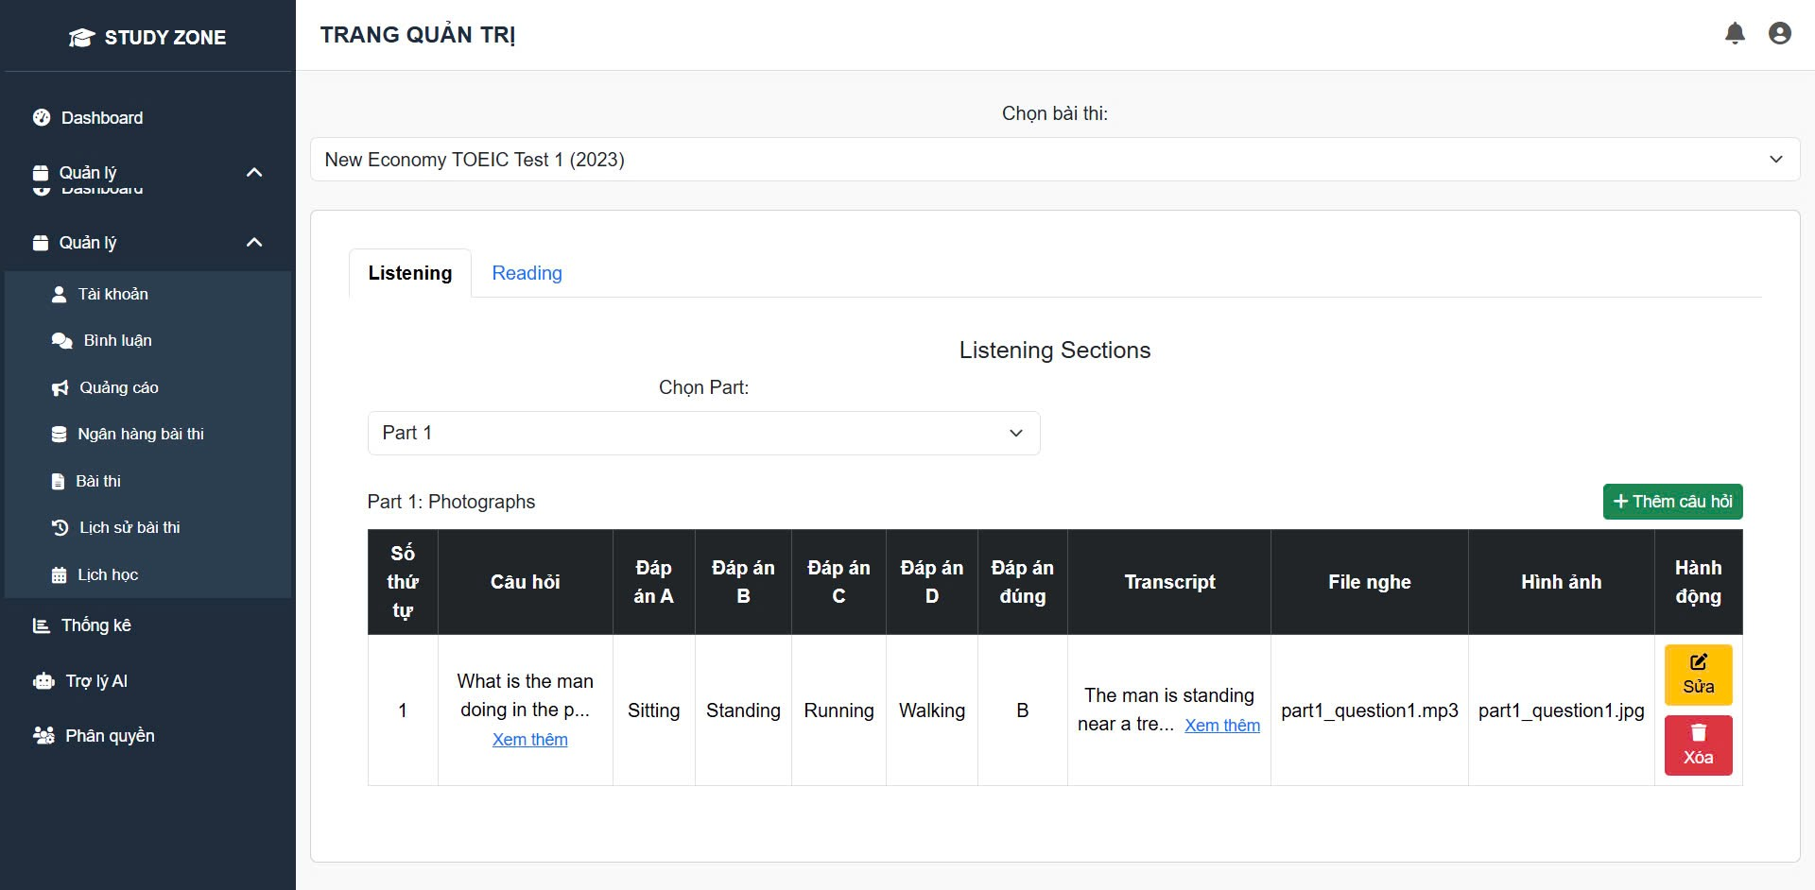

Test Case ID | Mô tả | Quy trình | Điều kiện tiên quyết | Kết quả mong đợi | Kết quả thực tế | Kết quả |  |  |  |  |  | Chú thích
 |  |  |  |  |  | Vòng 1 |  |  | Vòng 2
 |  |  |  |  |  | Trạng thái | Ngày kiểm tra | Người kiểm tra | Trạng thái | Ngày kiểm tra | Người kiểm tra
GUI_SHOW Quản lý đơn vị
TC_TEST_01 | Hiển thị danh sách câu hỏi Part 1 | Vào “Ngân hàng bài thi” → Chọn bài TOEIC Test 1 → Part 1 | Đã có dữ liệu câu hỏi | Hiển thị danh sách câu hỏi, đáp án, file nghe, hình ảnh, transcript | Đúng | Pass | 30/04/2025 | Vũ | Pass | 30/04/2025 | Vũ | Vũ
TC_TEST_02 | Xem đáp án đúng | Xem cột “Đáp án đúng” của từng câu hỏi | Đáp án đã được cấu hình sẵn | Hiển thị đúng đáp án đã cấu hình | Đúng | Pass | 30/04/2025 | Vũ | Pass | 30/04/2025 | Vũ | Vũ
TC_TEST_03 | Sửa câu hỏi | Nhấn nút “Sửa” → Cập nhật nội dung | Người dùng có quyền admin | Nội dung được cập nhật thành công | Đúng | Pass | 30/04/2025 | Vũ | Pass | 30/04/2025 | Vũ | Vũ
TC_TEST_04 | Xoá câu hỏi | Nhấn “Xoá” → Xác nhận → Xoá thành công | Câu hỏi đang tồn tại trong danh sách | Câu hỏi bị xoá khỏi danh sách | Đúng | Pass | 30/04/2025 | Vũ | Pass | 30/04/2025 | Vũ | Vũ
TC_TEST_05 | Thêm câu hỏi mới | Nhấn “+ Thêm câu hỏi” → Nhập thông tin đầy đủ → Lưu lại | Đang ở đúng Part và bài thi | Câu hỏi mới hiển thị cuối danh sách sau khi lưu | Đúng | Pass | 30/04/2025 | Vũ | Pass | 30/04/2025 | Vũ | Vũ
FUNCTION_SHOW Quản lý đơn vị

TEST-01 | Hiển thị danh sách bài thi | Vào chức năng “Quản lý bài thi” | Có bài thi trong hệ thống | Dropdown “Chọn bài thi” hiển thị đúng | Hiển thị đúng danh sách | Pass | 30/04/2025 | Vũ | Pass | 30/04/2025 | Vũ
TEST-02 | Chọn bài thi cụ thể | Chọn “New Economy TOEIC Test 1” | Bài thi đã có trong hệ thống | Danh sách câu hỏi hiển thị đúng theo bài thi | Hiển thị dữ liệu đúng | Pass | 30/04/2025 | Vũ | Pass | 30/04/2025 | Vũ
TEST-03 | Chọn Part hiển thị câu hỏi | Chọn Part 1 trong combobox | Part 1 có dữ liệu | Hiển thị danh sách câu hỏi Part 1 | Hiển thị sai Part | Fail | 30/04/2025 | Vũ | Fail | 30/04/2025 | Vũ | Sai dữ liệu render
TEST-04 | Thêm câu hỏi mới | Nhấn “+ Thêm câu hỏi” → Nhập nội dung → Lưu | Dữ liệu hợp lệ | Câu hỏi mới hiển thị trong danh sách | Hiển thị đúng | Pass | 30/04/2025 | Vũ | Pass | 30/04/2025 | Vũ
TEST-05 | Thêm câu hỏi thiếu đáp án | Để trống 1 đáp án → Nhấn Lưu | Form mở | Hiển thị lỗi “Phải nhập đủ đáp án A–D” | Không hiện lỗi | Fail | 30/04/2025 | Vũ | Fail | 30/04/2025 | Vũ | Thiếu validate
TEST-06 | Sửa câu hỏi | Nhấn nút “Sửa” → Thay đổi nội dung → Lưu | Câu hỏi đang tồn tại | Cập nhật nội dung trong bảng | Sửa thành công | Pass | 30/04/2025 | Vũ | Pass | 30/04/2025 | Vũ
TEST-07 | Xoá câu hỏi | Nhấn nút “Xoá” → Xác nhận | Có ít nhất 1 câu hỏi | Câu hỏi bị xoá khỏi danh sách | Xoá thành công | Pass | 30/04/2025 | Vũ | Pass | 30/04/2025 | Vũ
TEST-08 | Hiển thị file nghe | Quan sát cột “File nghe” | File tồn tại | Hiển thị đúng tên file .mp3 | Không có file nghe | Fail | 30/04/2025 | Vũ | Fail | 30/04/2025 | Vũ | Lỗi đường dẫn hoặc null
TEST-09 | Hiển thị hình ảnh câu hỏi | Quan sát cột “Hình ảnh” | File ảnh có trong hệ thống | Hiển thị đúng ảnh tương ứng | Hiển thị sai ảnh | Fail | 30/04/2025 | Vũ | Fail | 30/04/2025 | Vũ | Trùng tên file
TEST-10 | Hiển thị transcript | Quan sát cột transcript → Hover “Xem thêm” | Có nội dung transcript | Nội dung hiển thị đầy đủ khi mở rộng | Hiển thị đúng | Pass | 30/04/2025 | Vũ | Pass | 30/04/2025 | Vũ

Xem lịch sử bài thi
Project Name | Xây dựng website luyện thi toeic trực tuyến với trợ lý AI hỗ trợ học tập sử dụng spring boot + vuejs.
Module Code | Quản lý đơn vị
 | Hoàn thành | Lỗi | Chưa kiểm tra | Bị chặn | Tổng lần kiểm tra
Round 1 |  | 0 | 0 | 0 | 0
Round 2 |  | 0 | 0 | 0

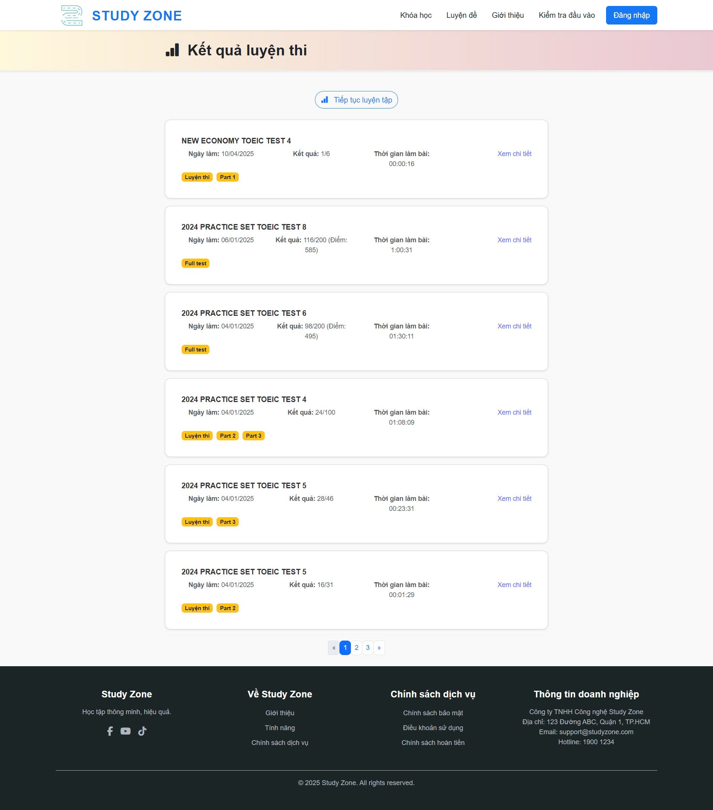
Test Case ID | Mô tả | Quy trình | Điều kiện tiên quyết | Kết quả mong đợi | Kết quả thực tế | Kết quả | Column1 | Column2 | Column3 | Column4 | Column5 | Chú thích
 |  |  |  |  |  | Vòng 1 |  |  | Vòng 2
 |  |  |  |  |  | Trạng thái | Ngày kiểm tra | Người kiểm tra | Trạng thái | Ngày kiểm tra | Người kiểm tra
GUI_SHOW Quản lý đơn vị
TC_TESTHISTORY_01 | Hiển thị danh sách lịch sử bài thi | Vào trang “Kết quả luyện thi” sau khi đăng nhập | Tài khoản đã từng làm bài | Danh sách các bài thi hiển thị đúng ngày giờ, điểm, trạng thái “Xem chi tiết” | Đúng | Pass | 29/04/2025 | Tín | Pass | 29/04/2025 | Tín
TC_TESTHISTORY_02 | Hiển thị đúng tiêu đề và ngày làm bài | Xem từng mục bài thi trong danh sách | Không | Tiêu đề bài thi và ngày làm bài hiển thị đúng như hệ thống lưu | Đúng | Pass | 29/04/2025 | Tín | Pass | 29/04/2025 | Tín
TC_TESTHISTORY_03 | Hiển thị đúng điểm số và số câu đúng | Quan sát kết quả bài thi (VD: 116/200, 98/200...) | Đã hoàn thành bài thi | Điểm và số câu đúng khớp với dữ liệu | Đúng | Pass | 29/04/2025 | Tín | Pass | 29/04/2025 | Tín
TC_TESTHISTORY_04 | Hiển thị đúng thời gian làm bài | Xem dòng “Thời gian làm bài” từng mục | Không | Thời gian làm bài hiển thị đúng định dạng giờ:phút:giây | Đúng | Pass | 29/04/2025 | Tín | Pass | 29/04/2025 | Tín
TC_TESTHISTORY_05 | Chuyển hướng đúng khi bấm “Xem chi tiết” | Nhấn vào “Xem chi tiết” ở mỗi bài thi | Không | Đi đến trang chi tiết kết quả tương ứng bài thi | Đúng | Pass | 29/04/2025 | Tín | Pass | 29/04/2025 | Tín
FUNCTION_SHOW Quản lý đơn vị
HISTORY-01 | Truy cập trang lịch sử bài thi | Đăng nhập → Vào “Luyện tập” → “Kết quả luyện thi” | Đã đăng nhập | Hiển thị danh sách bài thi đã làm | Đúng như mong đợi | Pass | 29/04/2025 | Tín | Pass | 29/04/2025 | Tín
HISTORY-02 | Hiển thị đúng ngày làm bài | Quan sát từng bài thi | Có dữ liệu ngày làm | Ngày hiển thị đúng định dạng dd/MM/yyyy | Hiển thị đúng | Pass | 29/04/2025 | Tín | Pass | 29/04/2025 | Tín
HISTORY-03 | Hiển thị kết quả / điểm | Quan sát mục “Kết quả” | Đã có kết quả bài thi | Hiển thị đúng số câu đúng + điểm | Hiển thị sai điểm | Fail | 29/04/2025 | Tín | Fail | 29/04/2025 | Tín | Backend trả sai điểm
HISTORY-04 | Hiển thị thời gian làm bài | Quan sát cột “Thời gian làm bài” | Có dữ liệu thời gian | Hiển thị định dạng HH:mm:ss | Đúng định dạng | Pass | 29/04/2025 | Tín | Pass | 29/04/2025 | Tín
HISTORY-05 | Nhấn “Xem chi tiết” chuyển đúng trang | Nhấn nút “Xem chi tiết” | Bài thi có ID | Điều hướng tới trang chi tiết kết quả | Điều hướng sai link | Fail | 29/04/2025 | Tín | Fail | 29/04/2025 | Tín | Chuyển sai ID
HISTORY-06 | Hiển thị số lượng bài đúng | Đếm số bài thi trong danh sách | Có từ 5 bài trở lên | Hiển thị đúng 5 bản ghi/trang | Hiển thị 6 bản ghi | Fail | 29/04/2025 | Tín | Fail | 29/04/2025 | Tín | Trang chưa giới hạn
HISTORY-07 | Kiểm tra phân trang | Nhấn trang 2 → Trang 3 | Có nhiều hơn 5 bài thi | Dữ liệu thay đổi khi chuyển trang | Chuyển đúng trang | Pass | 29/04/2025 | Tín | Pass | 29/04/2025 | Tín
HISTORY-08 | Giao diện hiển thị mobile | Mở bằng điện thoại 360px | Responsive hỗ trợ mobile | Danh sách hiển thị gọn gàng | Lỗi tràn khung | Fail | 29/04/2025 | Tín | Fail | 29/04/2025 | Tín | UI cần responsive
HISTORY-09 | Không có lịch sử bài thi | Đăng nhập user chưa làm bài | Tài khoản mới | Hiển thị dòng: “Bạn chưa có kết quả nào” | Hiển thị đúng thông báo | Pass | 29/04/2025 | Tín | Pass | 29/04/2025 | Tín
HISTORY-10 | Xem bài thi nhiều Part | Xem kết quả có Part 1, Part 2, Part 3 | Bài thi chia Part | Hiển thị các tag Part đúng | Chỉ hiện 1 tag | Fail | 29/04/2025 | Tín | Fail | 29/04/2025 | Tín | Không load đủ part

Quản lý lịch sử bài thi
Project Name | Xây dựng website luyện thi toeic trực tuyến với trợ lý AI hỗ trợ học tập sử dụng spring boot + vuejs.
Module Code | Quản lý đơn vị
 | Hoàn thành | Lỗi | Chưa kiểm tra | Bị chặn | Tổng lần kiểm tra
Round 1 |  | 0 | 0 | 0 | 0
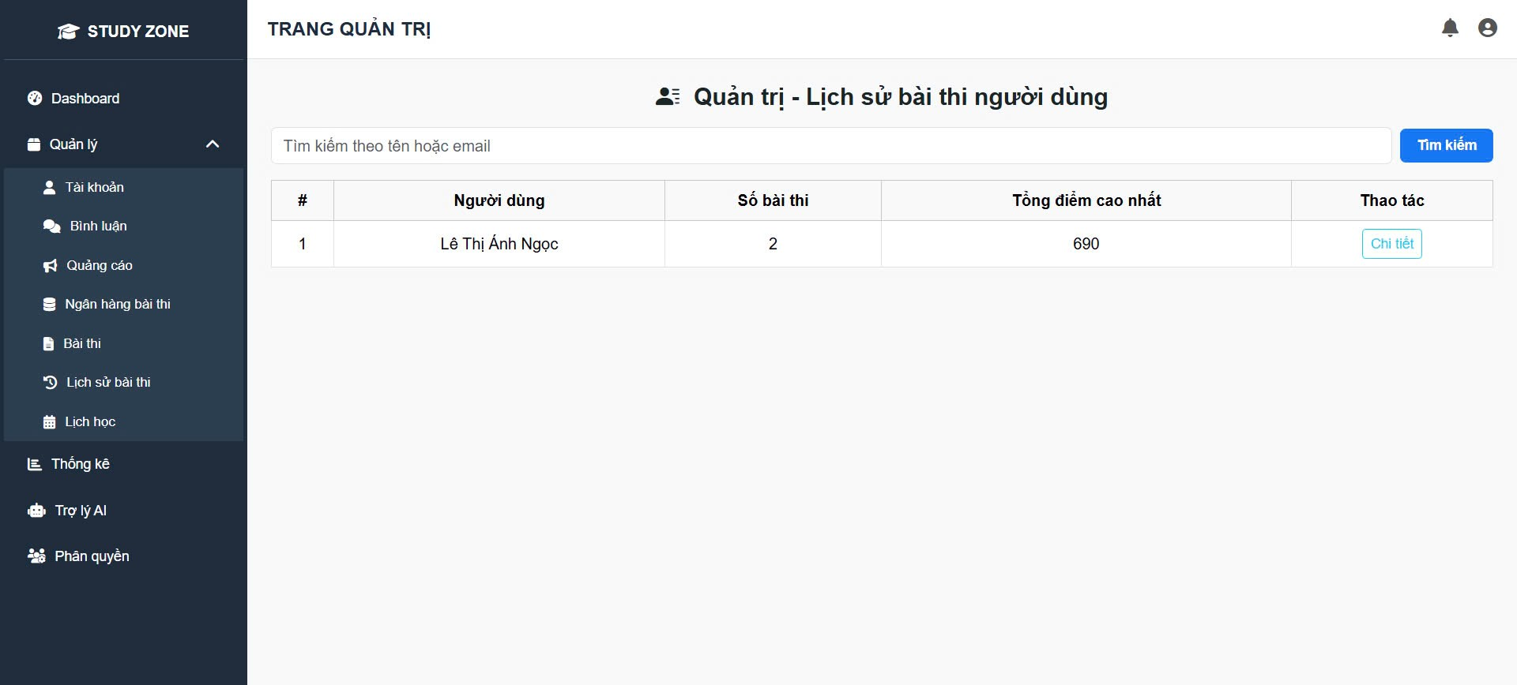
Round 2 |  | 0 | 0 | 0

Test Case ID | Mô tả | Quy trình | Điều kiện tiên quyết | Kết quả mong đợi | Kết quả thực tế | Kết quả | Column1 | Column2 | Column3 | Column4 | Column5 | Chú thích
 |  |  |  |  |  | Vòng 1 |  |  | Vòng 2
 |  |  |  |  |  | Trạng thái | Ngày kiểm tra | Người kiểm tra | Trạng thái | Ngày kiểm tra | Người kiểm tra
GUI_SHOW Quản lý đơn vị
TC_TESTUSER_01 | Hiển thị danh sách người dùng có bài thi | Truy cập trang “Lịch sử bài thi người dùng” | Phải có người dùng đã làm bài | Danh sách hiển thị đúng họ tên người dùng | Đúng | Pass | 30/04/2025 | Ngọc | Pass | 30/04/2025 | Ngọc
TC_TESTUSER_02 | Hiển thị số bài thi mỗi người | Xem cột “Số bài thi” trên giao diện | Không | Số bài thi hiển thị đúng với dữ liệu đã nộp | Đúng | Pass | 30/04/2025 | Ngọc | Pass | 30/04/2025 | Ngọc
TC_TESTUSER_03 | Hiển thị tổng điểm cao nhất | Xem cột “Tổng điểm cao nhất” | Không | Điểm cao nhất của người dùng hiển thị chính xác | Đúng | Pass | 30/04/2025 | Ngọc | Pass | 30/04/2025 | Ngọc
TC_TESTUSER_04 | Nút “Chi tiết” hoạt động đúng | Nhấn nút “Chi tiết” để xem lịch sử của người dùng đó | Không | Chuyển hướng đến trang chi tiết lịch sử từng bài | Đúng | Pass | 30/04/2025 | Ngọc | Pass | 30/04/2025 | Ngọc
FUNCTION_SHOW Quản lý đơn vị
HISTORY-MANAGE-01 | Truy cập trang lịch sử người dùng | Đăng nhập admin → Vào “Lịch sử bài thi” (quản trị) | Có dữ liệu người dùng đã thi | Hiển thị bảng thông tin người dùng và điểm | Giao diện hiển thị đúng | Pass | 30/04/2025 | Ngọc | Pass | 30/04/2025 | Ngọc
HISTORY-MANAGE-02 | Hiển thị đúng số bài thi | Kiểm tra cột “Số bài thi” | User đã làm 2 bài | Hiển thị số lượng đúng: 2 | Hiển thị chính xác | Pass | 30/04/2025 | Ngọc | Pass | 30/04/2025 | Ngọc
HISTORY-MANAGE-03 | Hiển thị tổng điểm cao nhất | Quan sát cột “Tổng điểm cao nhất” | Có điểm trong DB | Hiển thị đúng điểm lớn nhất | Hiển thị sai điểm | Fail | 30/04/2025 | Ngọc | Fail | 30/04/2025 | Ngọc | Tính toán sai logic backend
HISTORY-MANAGE-04 | Tìm kiếm theo tên người dùng | Nhập “Ánh Ngọc” → Nhấn Tìm kiếm | Tên tồn tại | Hiển thị đúng dòng tương ứng | Tìm kiếm trả về rỗng | Fail | 30/04/2025 | Ngọc | Fail | 30/04/2025 | Ngọc | Tìm kiếm không phân biệt dấu
HISTORY-MANAGE-05 | Tìm kiếm theo email | Nhập đúng email user → Nhấn tìm | Email tồn tại | Hiển thị đúng thông tin user | Trả về đúng | Pass | 30/04/2025 | Ngọc | Pass | 30/04/2025 | Ngọc
HISTORY-MANAGE-06 | Nhấn nút “Chi tiết” | Nhấn nút “Chi tiết” của user | Có dữ liệu chi tiết bài thi | Điều hướng tới bảng chi tiết kết quả | Điều hướng đúng trang | Pass | 30/04/2025 | Ngọc | Pass | 30/04/2025 | Ngọc
HISTORY-MANAGE-07 | Không có dữ liệu | Dữ liệu hệ thống trống | Không có ai thi | Hiển thị “Không có dữ liệu” | Hiển thị đúng thông báo | Pass | 30/04/2025 | Ngọc | Pass | 30/04/2025 | Ngọc
HISTORY-MANAGE-08 | Bảng responsive mobile | Truy cập giao diện này trên mobile | Màn hình ≤ 390px | Bảng không vỡ layout | Lỗi tràn ngang | Fail | 30/04/2025 | Ngọc | Fail | 30/04/2025 | Ngọc | Thiếu responsive
HISTORY-MANAGE-09 | Tìm kiếm user không tồn tại | Nhập tên không có → Nhấn Tìm kiếm | Không có trong hệ thống | Trả về “Không tìm thấy người dùng” | Trả về đúng | Pass | 30/04/2025 | Ngọc | Pass | 30/04/2025 | Ngọc
HISTORY-MANAGE-10 | Hiển thị đúng họ tên | Quan sát cột “Người dùng” | Có họ tên đầy đủ trong DB | Hiển thị tên đầy đủ (có dấu) | Hiển thị đúng | Pass | 30/04/2025 | Ngọc | Pass | 30/04/2025 | Ngọc

Thống kê và báo cáo
Project Name | Xây dựng website luyện thi toeic trực tuyến với trợ lý AI hỗ trợ học tập sử dụng spring boot + vuejs.
Module Code | Quản lý đơn vị
 | Hoàn thành | Lỗi | Chưa kiểm tra | Bị chặn | Tổng lần kiểm tra
Round 1 |  | 0 | 0 | 0 | 0
Round 2 |  | 0 | 0 | 0
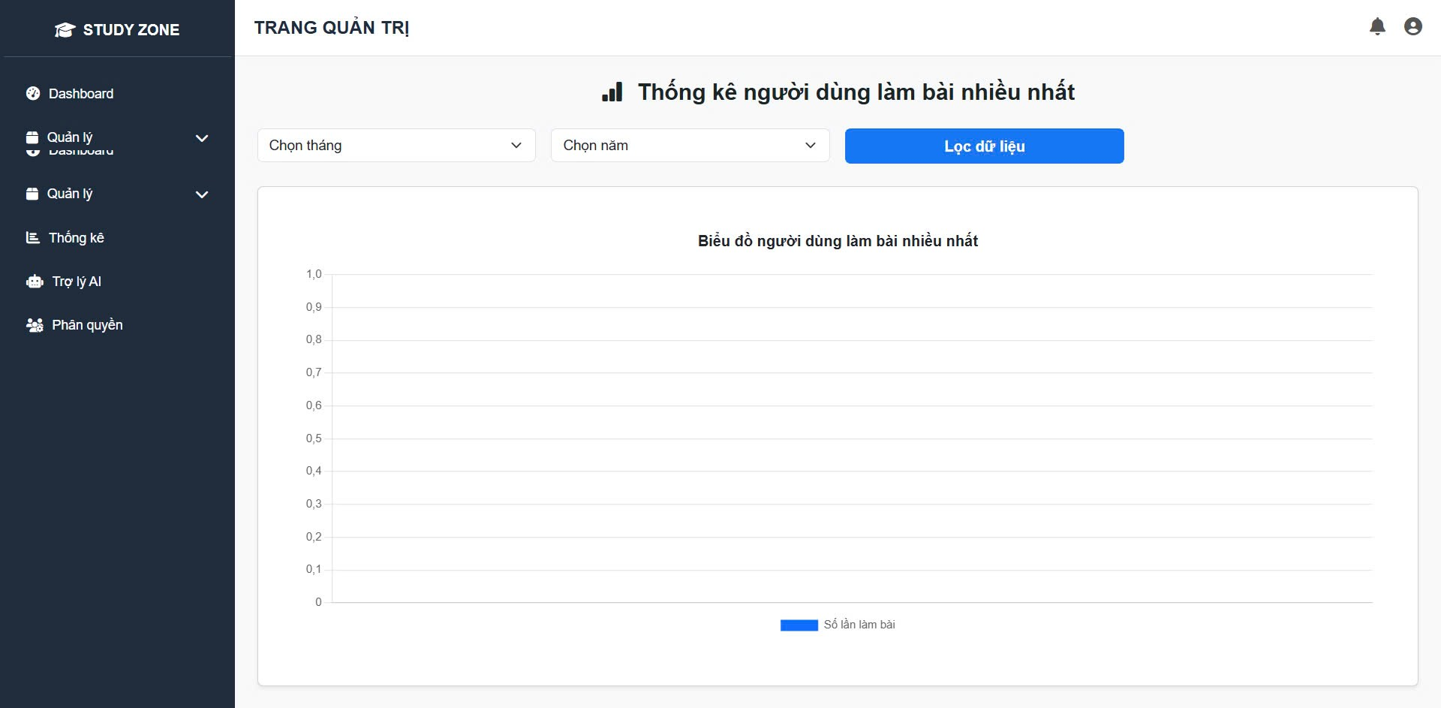

Test Case ID | Mô tả | Quy trình | Điều kiện tiên quyết | Kết quả mong đợi | Kết quả thực tế | Kết quả |  |  |  |  |  | Chú thích
 |  |  |  |  |  | Vòng 1 |  |  | Vòng 2
 |  |  |  |  |  | Trạng thái | Ngày kiểm tra | Người kiểm tra | Trạng thái | Ngày kiểm tra | Người kiểm tra
GUI_SHOW Quản lý đơn vị
GUI - QLDVV01 | [Tin nhắn, Thống báo] IconButton |  |  | - Text: Black - Status: Enable | - Text: Black - Status: Enable
GUI - QLDVV02 | [Đăng xuất] Button |  |  | - Text: Black - Status: Enable | - Text: Black - Status: Enable
GUI - QLDVV03 | [Thêm] Button |  |  | - Text: White - Status: Enable | - Text: White - Status: Enable
GUI - QLDVV04 | [Tìm kiếm] SearchBar |  |  | - Text: Black - Status: Enable | - Text: Black - Status: Enable
GUI - QLDVV05 | [Tên đơn vị, Mô tả, Thuộc Phòng Ban, Trạng Thái, Quản lý] Data Table |  |  | - Text: Black - Status: Enable | - Text: Black - Status: Enable
GUI - QLDVV06 | [Sửa] Button |  |  | - Text: White - Status: Enable | - Text: White - Status: Enable
GUI - QLDVV07 | [Xoá] Button |  |  | - Text: White - Status: Enable | - Text: White - Status: Enable
GUI - QLDVV08 | [Next] Button |  |  | - Text: Black - Status: Enable | - Text: Black - Status: Enable
GUI - QLDVV09 | [Previous] Button |  |  | - Text: Black - Status: Enable | - Text: Black - Status: Enable
FUNCTION_SHOW Quản lý đơn vị
STATS-01 | Truy cập trang thống kê | Đăng nhập admin → Vào menu “Thống kê” | Có quyền admin | Hiển thị giao diện biểu đồ và bộ lọc | Giao diện đầy đủ | Pass | 30/05/2025 | Thảo | Pass | 30/05/2025 | Thảo
STATS-02 | Hiển thị combobox tháng | Quan sát bộ lọc “Chọn tháng” | Giao diện load thành công | Hiển thị từ Tháng 1 đến 12 | Hiển thị đủ | Pass | 30/05/2025 | Thảo | Pass | 30/05/2025 | Thảo
STATS-03 | Hiển thị combobox năm | Quan sát bộ lọc “Chọn năm” | Giao diện load thành công | Hiển thị năm từ 2022–2025 | Thiếu năm 2023 | Fail | 30/05/2025 | Thảo | Fail | 30/05/2025 | Thảo
STATS-04 | Nhấn nút “Lọc dữ liệu” | Chọn tháng/năm → Nhấn “Lọc dữ liệu” | Có dữ liệu thống kê | Biểu đồ cập nhật theo bộ lọc | Không có thay đổi | Fail | 30/05/2025 | Thảo | Fail | 30/05/2025 | Thảo | Không gửi API
STATS-05 | Biểu đồ có dữ liệu | Có người dùng làm bài nhiều | Giao diện load biểu đồ | Hiển thị đúng cột số lần làm bài | Hiển thị đúng | Pass | 30/05/2025 | Thảo | Pass | 30/05/2025 | Thảo
STATS-06 | Biểu đồ không có dữ liệu | Lọc tháng không có hoạt động | Dữ liệu trống | Biểu đồ trắng + ghi “Không có dữ liệu” | Không có thông báo | Fail | 30/05/2025 | Thảo | Fail | 30/05/2025 | Thảo | Cần thông báo rõ ràng
STATS-07 | Hiển thị cột chính xác | Hover vào cột → Xem chi tiết số lần | Có dữ liệu | Tooltip hoặc label hiển thị số | Không hiện gì | Fail | 30/05/2025 | Thảo | Fail | 30/05/2025 | Thảo | Thiếu UI feedback
STATS-08 | Đổi tháng → biểu đồ cập nhật | Chọn Tháng 1 → Lọc → Chọn Tháng 2 → Lọc lại | Có dữ liệu theo tháng | Biểu đồ thay đổi đúng | Cập nhật đúng | Pass | 30/05/2025 | Thảo | Pass | 30/05/2025 | Thảo
STATS-09 | Biểu đồ responsive | Xem trên mobile 360px | UI hỗ trợ responsive | Biểu đồ co giãn hiển thị đúng | Tràn ngang biểu đồ | Fail | 30/05/2025 | Thảo | Fail | 30/05/2025 | Thảo | Thiếu responsive
STATS-10 | Không cần chọn tháng/năm vẫn xem được | Để trống bộ lọc → Nhấn “Lọc dữ liệu” | Mặc định load theo tháng/năm hiện tại | Biểu đồ hiển thị đúng | Hiển thị tháng hiện tại | Pass | 30/05/2025 | Thảo | Pass | 30/05/2025 | Thảo

Quản lý thông tin cá nhân
Project Name | Xây dựng website luyện thi toeic trực tuyến với trợ lý AI hỗ trợ học tập sử dụng spring boot + vuejs.
Module Code | Quản lý đơn vị
 | Hoàn thành | Lỗi | Chưa kiểm tra | Bị chặn | Tổng lần kiểm tra
Round 1 |  | 0 | 0 | 0 | 0
Round 2 |  | 0 | 0 | 0
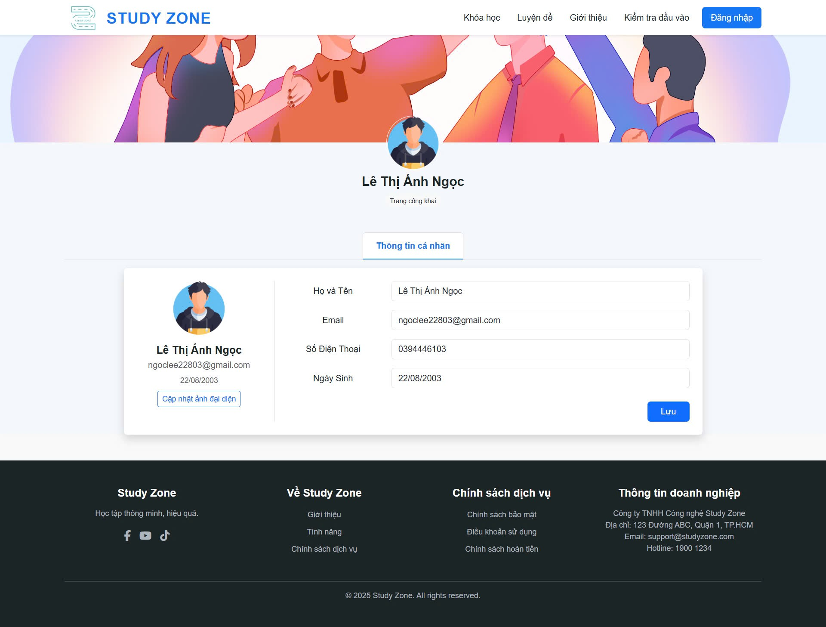

Test Case ID | Mô tả | Quy trình | Điều kiện tiên quyết | Kết quả mong đợi | Kết quả thực tế | Kết quả |  |  |  |  |  | Chú thích
 |  |  |  |  |  | Vòng 1 |  |  | Vòng 2
 |  |  |  |  |  | Trạng thái | Ngày kiểm tra | Người kiểm tra | Trạng thái | Ngày kiểm tra | Người kiểm tra
GUI_SHOW Quản lý đơn vị
TC_PROFILE_01 | Hiển thị thông tin cá nhân | Truy cập trang “Thông tin cá nhân” | Đã đăng nhập | Hiển thị đúng họ tên, email, số điện thoại, ngày sinh | Đúng | Pass | 30/04/2025 | Ngọc | Pass | 30/04/2025 | Ngọc
TC_PROFILE_02 | Cập nhật thông tin cá nhân thành công | Nhập thông tin mới → Nhấn “Lưu” | Đã đăng nhập | Cập nhật thông tin thành công, hiển thị thông báo “Lưu thành công” | Đúng | Pass | 30/04/2025 | Ngọc | Pass | 30/04/2025 | Ngọc
TC_PROFILE_03 | Không cho phép để trống trường bắt buộc | Xoá dữ liệu trong trường “Họ và tên” → Nhấn “Lưu” | Đã đăng nhập | Hiển thị thông báo lỗi yêu cầu điền đầy đủ | Đúng | Pass | 30/04/2025 | Ngọc | Pass | 30/04/2025 | Ngọc
TC_PROFILE_04 | Cập nhật ảnh đại diện | Nhấn “Cập nhật ảnh đại diện” → Chọn file → Lưu | Đã đăng nhập | Ảnh đại diện mới hiển thị đúng sau khi tải lên | Đúng | Pass | 30/04/2025 | Ngọc | Pass | 30/04/2025 | Ngọc
FUNCTION_SHOW Quản lý đơn vị
PROFILE-01 | Truy cập trang thông tin cá nhân | Đăng nhập người dùng → Vào trang cá nhân | Đã đăng nhập | Hiển thị đúng dữ liệu người dùng | Hiển thị đầy đủ thông tin | Pass | 30/05/2025 | Ngọc | Pass | 30/05/2025 | Ngọc
PROFILE-02 | Chỉnh sửa họ tên | Sửa ô Họ và Tên → Nhấn “Lưu” | Họ tên hợp lệ | Thông tin cập nhật thành công | Cập nhật đúng | Pass | 30/05/2025 | Ngọc | Pass | 30/05/2025 | Ngọc
PROFILE-03 | Chỉnh sửa email không hợp lệ | Nhập "abc" vào ô Email → Nhấn “Lưu” | Email sai định dạng | Hiển thị lỗi “Email không hợp lệ” | Không hiện lỗi | Fail | 30/05/2025 | Ngọc | Fail | 30/05/2025 | Ngọc | Thiếu validate frontend
PROFILE-04 | Chỉnh sửa số điện thoại hợp lệ | Nhập số mới → Lưu | Đúng định dạng 10 số | Lưu thành công | Lưu thành công | Pass | 30/05/2025 | Ngọc | Pass | 30/05/2025 | Ngọc
PROFILE-05 | Nhập ngày sinh sai định dạng | Nhập “abc” vào ngày sinh → Lưu | Form cho phép chỉnh ngày | Hiển thị lỗi định dạng ngày | Không kiểm tra định dạng | Fail | 30/05/2025 | Ngọc | Fail | 30/05/2025 | Ngọc | Thiếu validate ngày
PROFILE-06 | Nhấn "Cập nhật ảnh đại diện" | Chọn ảnh → Upload | File ảnh hợp lệ (jpg/png) | Ảnh hiển thị đúng | Upload ảnh lỗi | Fail | 30/05/2025 | Ngọc | Fail | 30/05/2025 | Ngọc | API upload lỗi
PROFILE-07 | Cập nhật toàn bộ thông tin | Sửa tất cả field → Nhấn Lưu | Dữ liệu hợp lệ | Lưu thành công | Cập nhật đúng | Pass | 30/05/2025 | Ngọc | Pass | 30/05/2025 | Ngọc
PROFILE-08 | Không chỉnh sửa gì → Nhấn lưu | Không thay đổi → Nhấn “Lưu” | Thông tin giữ nguyên | Không gọi API, báo “Không có thay đổi” | Gọi API không cần thiết | Fail | 30/05/2025 | Ngọc | Fail | 30/05/2025 | Ngọc | Nên kiểm tra dữ liệu trước khi gửi
PROFILE-09 | Kiểm tra load thông tin ban đầu | Reload trang → Kiểm tra form | Có dữ liệu backend | Tự động fill đúng dữ liệu | Load đúng | Pass | 30/05/2025 | Ngọc | Pass | 30/05/2025 | Ngọc
PROFILE-10 | Kiểm tra lỗi mạng khi lưu | Ngắt mạng → Nhấn Lưu | Form điền đầy đủ | Hiển thị lỗi kết nối | Trang bị treo trắng | Fail | 30/05/2025 | Ngọc | Fail | 30/05/2025 | Ngọc | Cần bắt lỗi network

